PROCESSO
 |  |  | AUXÍLIO A INSPEÇÕES E VERIFICAÇÕES PARA PROCESSO DE PINTURA |  |  | DS144 REV00 04/04/2025

TIPO |  | FREQUÊNCIA | MÉTODO DE AVALIAÇÃO / MEDIÇÃO | TIPO DE DEFEITO | POSSÍVEIS AÇÕES
1 -INSPEÇÃO | ASPECTOS VISUAIS | Todas as peças produzidas | Visual | FALHA DE ADERÊNCIA Tinta se solta e/ou desplaca do substrato em grandes ou pequenas áreas, podendo ou não afetar mais de uma camada. Causas: 1. Preparação e/ou limpeza inadequada da superfície; 2. Utilização de produtos de marcas diferentes; 3. Massas inadequadas; 4. Presença de graxa, óleos, ceras, silicone, resíduos de lixamento, resíduos de polimento; 6. Limpeza inadequada da superfície a ser pintada; 7. Uso de diluente não recomendado para a linha; 8. Não cumprimento dos tempos de secagem (em caso de vernizes, aplicação sobre a base ressecada). | Melhorar preparação e/ou limpeza inadequada da superfície, para eliminar graxas, óleos, ceras, silicone, resíduos de lixamento, resíduos de polimento. Utilizar produtos de preparação da tinta de mesma marca. Uso de diluente não recomendado. Não cumprimento dos tempos de secagem.

 |  |  |  | 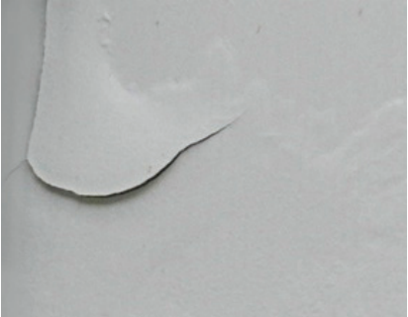

2 -INSPEÇÃO | ASPECTOS VISUAIS | Todas as peças produzidas | Visual | MAPEAMENTO Formam-se marcas e desenhos com diferenças de tom e brilho na superfície pintada após a secagem da tinta. Causas: 1. Utilização de produtos de marcas diferentes; 2. Catálise inadequada (catalisador insuficiente); 3. Secagem insuficiente das camadas anteriores; 4. Excesso de camada de massa; 5. Falta ou inexistência de camada de primer para isolamento de áreas masseadas; 6. Uso de catalisador e/ou diluente inadequado; 7. Uso de diluente de evaporação muito lenta; 8. Pintura feita sobre materiais incompatíveis; 9. Uso de gradução de lixa inadequada; 10. Aplicação de massa reparadora (massa poliester ou plastica) em cima de camada de tintas. | Utilizar produtos para preparação de tinta de mesma marca. Rever catálise: utilizar mais catalisador Usar diluente de forma que a evaporação seja mais rápida. Utilizar lixa de menor gradução em caso de polimento. Melhorar polimento qundo utilizado massa.

 |  |  |  | 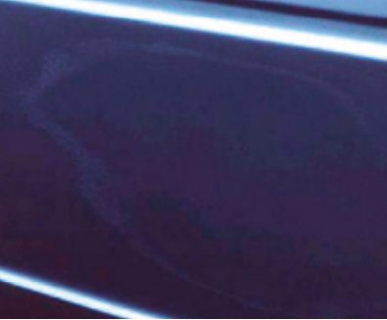

3 -INSPEÇÃO | ASPECTOS VISUAIS | Todas as peças produzidas | Visual | SANGRAMENTO Manchas amarelas ou avermelhadas no acabamento final.Causas: 1. Excesso de catalisador na massa poliéster; 2. Mistura (catálise) inadequada entre catalisador e a massa; 3. Pintura sobre superfície contaminada; 4. Intervalo entre demãos inadequado; 5. Solvente inadequado. | Reduzir a quantidade de catalisador na massa poliéster. Preparar melhor a superfície. Rever tempo de aplicação das demãos. Rever quantidade solvente.

 |  |  |  | 

4 -INSPEÇÃO | ASPECTOS VISUAIS | Todas as peças produzidas | Visual | EMPOLAMENTO Defeito estrutural de película caracterizado pelo aparecimento de saliências que variam de tamanho e intensidade. As bolhas podem conter líquido ou gás.Causas: 1. Superfície contendo ferrugem, umidade retida; 2. Secagem superficial rápida; 3. Utilização de diluentes não recomendados; 4. Excesso de umidade no substrato ou no ambiente; 5. Retenção de solvente ou ar retido entre película e substrato; 6. Água no ar comprimido, umidade relativa do ar elevada; 7. Aplicação sobre superfícies muito quente; 8. Incompatibilidade entre demãos (materiais de fabricantes diferentes). | Preparar melhor a superfície, pois há contaminantes. Aumentar tempo de secagem. Verificar se o diluente está atendendo a necessidade. Eliminar umidade no substrato ou no ambiente. Verificar se a superfície não está quente, para aplicação.

 |  |  |  | 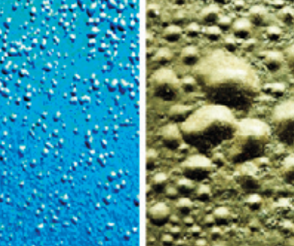

5 -INSPEÇÃO | ASPECTOS VISUAIS | Todas as peças produzidas | Visual | PERDA DE BRILHO A camada de tinta recém aplicada não apresenta o brilho de acordo com as especificações do produto. Causas: 1. Absorção de cera ou sujeira; 2. Primer PU úmido ou sem secar completamente; 3. Diluente de secagem muito acelerada; 4. Catalisador ou diluente inadequados; 5. Mistura incorreta dos componentes; 6. Não respeitado o intervalo entre demãos; 7. Tempo de secagem inadequado; 8. Excesso de lixamento ou polimento do acabamento. | Melhorar preparação de superfície. Rever tempo de intervalo entre demãos. Aumentar tempo de secagem. Quando realizado polimento, melhorar a condição de acabamento.

 |  |  |  | 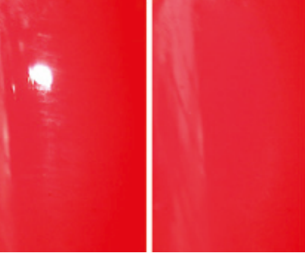

6 -INSPEÇÃO | ASPECTOS VISUAIS | Todas as peças produzidas | Visual | MANCHAMENTO Áreas manchadas mais claras e mais escuras na pintura metálica. Causas: 1. Tipo inadequado de pistola; 2. Falta de ajuste de pressão de ar; 3. Vazão da tinta muito aberta ou muito fechada; 4. Distância inadequada entre a pistola de pulverização e a superfície a ser pintada; 5. Uso de catalisador e/ou thinner inadequado; 6. Má condução da pistola durante a aplicação; 7. Tinta aplicada muito carregada ou muito empoeirada; 8. Tempo de intervalo entre demãos muito curto. | Tipo inadequado de pistola. Ajustar pressão do ar. Vazão da tinta muito aberta ou muito fechada; Manter distância da pistola na aplicação. 5. Uso de catalisador e/ou thinner inadequado. A condução da pistola deve ser mantida constante. Ampliar tempo de intervalo entre demãos.

 |  |  |  | 

7 -INSPEÇÃO | ASPECTOS VISUAIS | Todas as peças produzidas | Visual | CRATERAS (OLHO DE PEIXE) Surgimento de crateras com aparência de olho de peixe.Causas: 1. Desengraxe insuficiente; 2. Ar comprimido contaminado com água ou óleo; 3. Cabine contaminada com silicone; 4. Falta de manutenção do compressor de ar. | Melhorar a preparação de superfície. Verificar a manutenção do compressor de ar.

 |  |  |  | 

8- INSPEÇÃO | ASPECTOS VISUAIS | Todas as peças produzidas | Visual | SECAGEM DEFICIENTE Após aplicação a tinta não seca adequadamente, levando mais tempo que o especificado, apresentando problemas na dureza do filme.Causas: 1. Utilizado catalisador inadequado; 2. Temperatura ambiente muito baixa; 3. Camada de tinta excessiva; 4. Temperatura insuficente na cabine; 5. Catálise incorreta dos componentes; 6. Excesso de camada de primer; 7. Não respeitar intervalos entre passadas (flash off). | Aumentar a temperatura. Verificar se a camada de tinta não está em excesso, se sim, reduzir a camada de tinta de acordo com a micragem correta. Aumentar a quantidade de catalisador.

 |  |  |  | 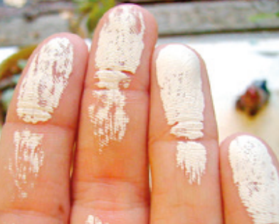

9 -INSPEÇÃO | ASPECTOS VISUAIS | Todas as peças produzidas | Visual | FERVURA Alterações da superfície da pintura semelhantes a pequenas bolhas. Causas: 1. Utilização de diluente inadequado; 2. Utilizado thinner de evaporação muito rápida; 3. Tinta com viscosidade muito alta; 4. Aplicação sobre a peça aquecida; 5. Secagem forçada; 6. Tempo insuficiente de secagem entre produtos de aplicação úmido sobre úmido. | Utilizar thinner com evaporação menos rápida. Diminuir viscosidade da tinta. Verificar se a peça encontra-se quente, se sim, aguardar para realizar a aplicação de tinta. Não forçar a secagem. Ampliar tempo de secagem.

 |  |  |  | 

10 -INSPEÇÃO | ASPECTOS VISUAIS | Todas as peças produzidas | Visual | MARCA DE LIXA Ranhuras visíveis no filme após a aplicação do acabamento.Causas: 1. Uso de lixa inadequada (gramatura muito alta); 2. Presença de pó ao lixar; 3. Tempo de secagem inadequado; 4. Número insuficientes de demãos de primer ou acabamento; 5. Acabamento inadequado entre o processo de lixamento da massa reparadora (poliéster/plástica) e aplicação de primer. | Utilizar lixa de menor granulometria. Aumentar tempo de secagem. Ampliar demãos, atendendo a micragem específica para conformidade da IT36 - Processo de Pintura. Melhorar o acabamento superficial da peça.

 |  |  |  | 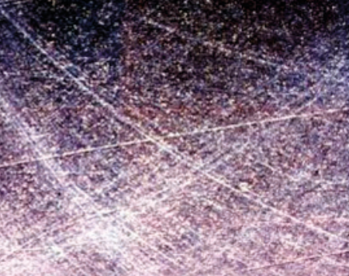

11- INSPEÇÃO | ASPECTOS VISUAIS | Todas as peças produzidas | Visual | PONTOS DE AGULHA (POROS) A superfície da pintura apresenta pequenas microfalhas estruturais.Causas: 1. Mistura da preparação de tinta não realizada adequadamente; 2. Aplicação inadequada da massa quando utilizada; 3. Tempo de vida útil da mistura excedido; 4. Ar preso; 5. Orifícios não cobertos pela camada anterior; 6. Ar preso por conta da abertura errada do bico; 7. Tinta muito viscosa; 8. Tempo insuficiente para evaporação entre as demãos (Intervalo entre demãos não respeitado); 9. Retenção de diluente/solvente sob o filme. | Melhorar a mistura dos consumíveis de tinta. Atentar-se a cuidar o tempo de vida útil da mistura para aplicação. Realizar a demão com maior cobertura. Reduzir viscosidade da tinta. Aumentar dempo de entre as demãos

 |  |  |  | 

12- INSPEÇÃO | ASPECTOS VISUAIS | Todas as peças produzidas | Visual | CASCA DE LARANJA A superfície não fica lisa, sua textura lembra uma casca de laranja.Causas: 1. Temperatura ambiente muito alta; 2. Tinta com viscosidade muito alta; 3. Falta de pressão de ar ou vazão de tinta muito aberta; 4. Distância entre a pistola e superfície muito pequena; 5. Camada de tinta aplicada fora da especificação; 6. Catalisador ou diluente inadequado para a temperatura. | Reduzir temperatura. Reduzir viscosidade da tinta. Manter a pressão e a vazão constante. Ampliar a distância entre a pistola e superfície. Verificar a quantidade de catalisador.

 |  |  |  | 

13- INSPEÇÃO | ASPECTOS VISUAIS | Todas as peças produzidas | Visual | ESCORRIMENTO Defeito ocorrido durante a aplicação da pintura em forma de ondas ou gotas.Causas: 1. Temperatura ambiente muito alta; 2. Tinta com viscosidade muito alta; 3. Falta de pressão de ar ou vazão de tinta muito aberta; 4. Distância entre a pistola e superfície muito pequena; 5. Camada de tinta aplicada fora da especificação; 6. Catalisador ou diluente inadequado para a temperatura. | Ajustar pressão de ar. Reduzir vazão da tinta. Realizar a aplicação de forma mais rápida. Aumentar distância da pistola em relação a peça a ser pintada. Diminuir a diluição. Reduzir a carga de tinta com a aplicação. Aumentar a temperatura. Reduzir catalisador e/ou thinner. Ampliar Intervalo entre demãos.

 |  |  |  | 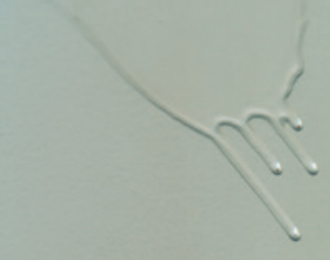

14- INSPEÇÃO | ASPECTOS VISUAIS | Todas as peças produzidas | Visual | FALHA DE COBERTURA A demão de tinta deixa transparecer a base.Causas: 1. Cor do primer inapropriada; 2. Tinta com baixo poder de cobertura; 3. Excesso de diluição; 4. Homogeneização inadequada; 5. Espessura de tinta aplicada abaixo da especificação. 6. Respeitar intervalos entre demãos. | Diminuir a diluição; Melhorar a homogeneização. Realizar a aplicação de tinta com a especificação da IT36 - Processo de Pintura.

 |  |  |  | 